Sheet1
インストール中にマウスカーソルが表示されない場合、以下の設定を行う。

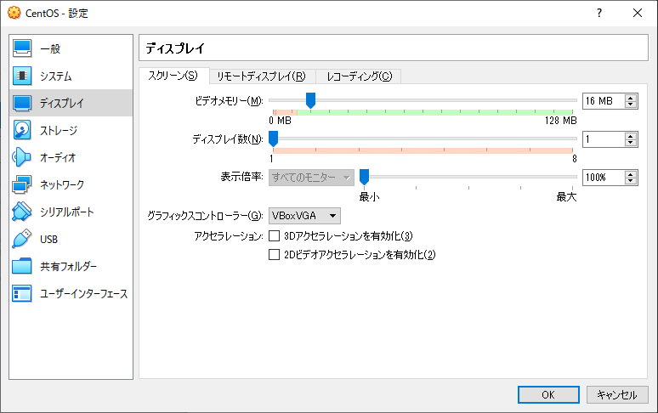

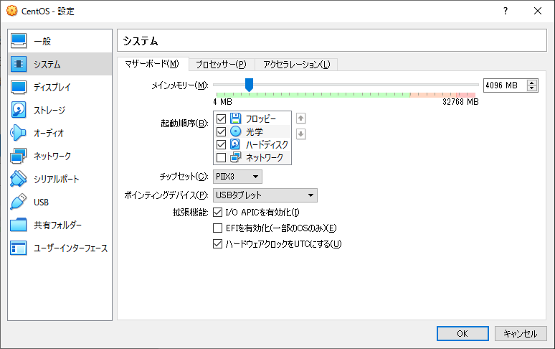

ネットワークの設定

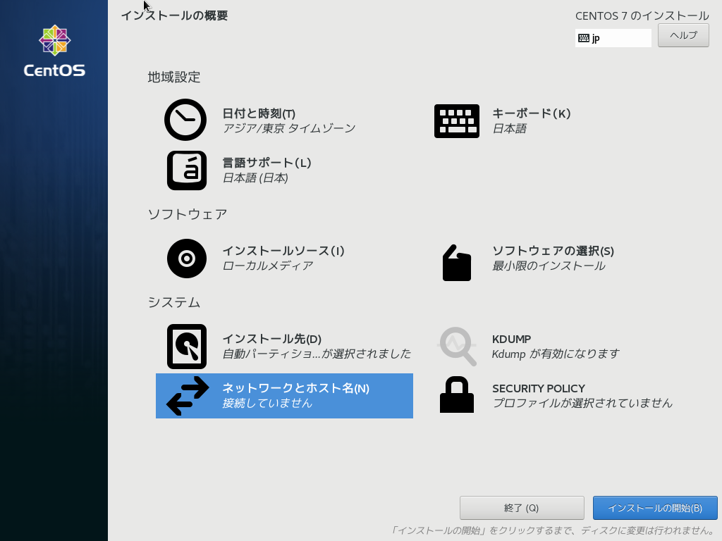

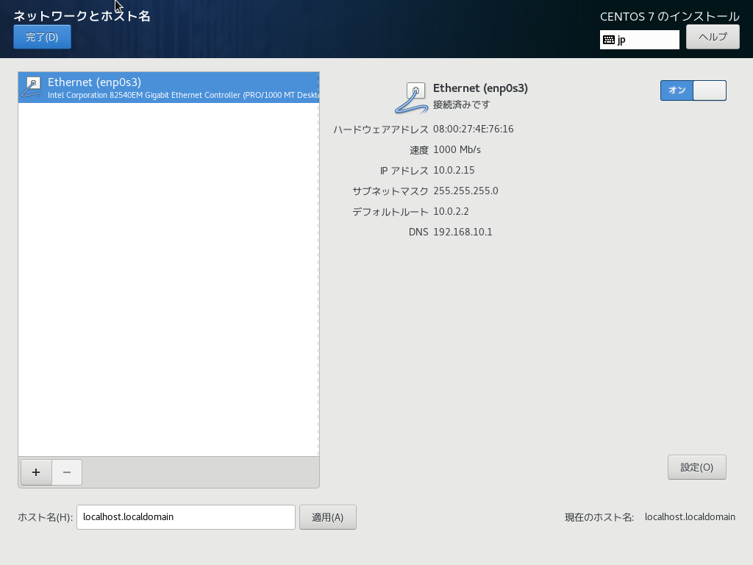

 | ※「オン」にする

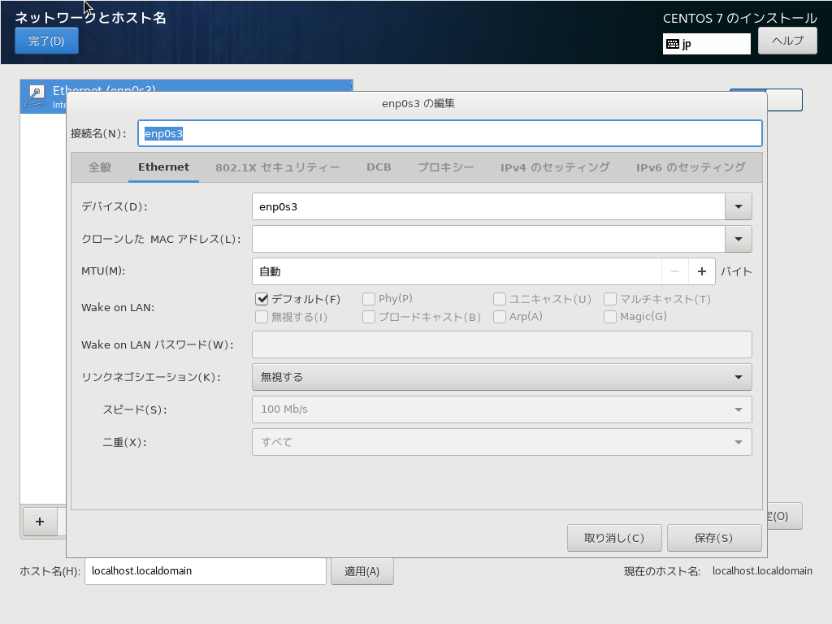

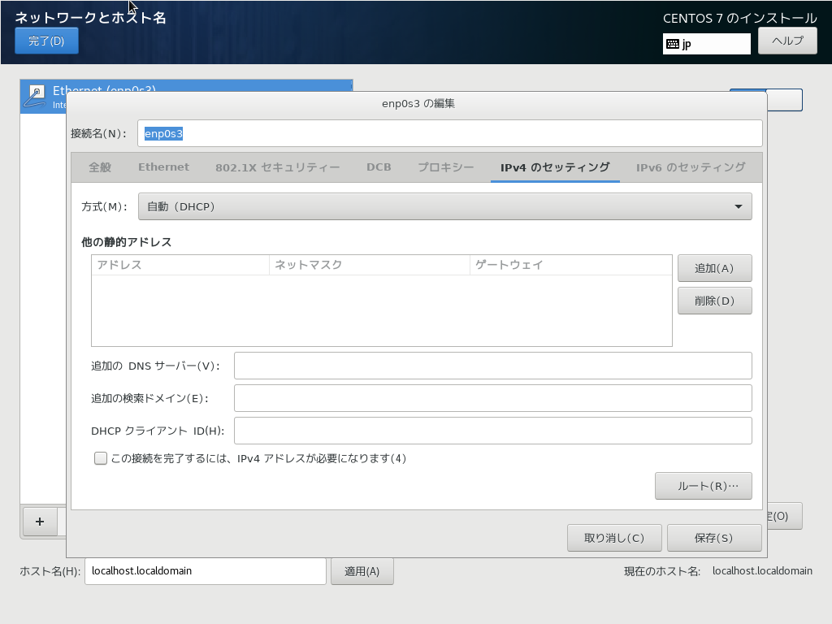

 | ※DHCPになっていることを確認する。



 | ※「接続されました」と表示されていることを確認する。

